List1
TABULKA SVÍTIDEL „Rekonstrukce a dostavba staré budovy ZŠ Třebotov.“

pozn.: konkrétní výkonová specifkace bude upravena na základě konečných odsouhlasených modelů (AD) a přepočítání osvětlení daným výrobcem
INTERIÉR
číslo ve výkresu | podkladní povrch | typ ve výkresu | pozn.: |  | ilustrativní obrázek | upřesňující popis
A1 | omítka, ŽB, SDK, podhled | Přisazené LED svítidlo DN400 840 (1x 28 W, 2550 lm, Ra 80, 4000K) | přisazené |  | 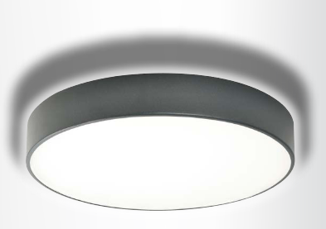 | LED downlight stropní kruhové svítidlo včetně elektronického předřadníku ▪ verze přímého-nepřímého osvětlení DN vytváří na stropě umocňující světelný efekt ▪ těleso svítidla z lakovaného ocelového plechu ▪ volitelné barevné provedení ▪ opálový kryt z PMMA nebo mikroprismy ▪ střední dimenzovaná životnost svítidla 50 000h L80/B20 při Ta = 25°C ▪ barevná odchylka MacAdam 3 SDCM ▪ pro stropní montáž ▪ rozptylový ochranný kryt nepřímého vyzařování, průměr 400mm
A2 | omítka, ŽB, SDK | Přisazené LED svítidlo DN600 840 (1x 45 W, 4100 lm, Ra 80, 4000K) | přisazené |  |  | LED downlight stropní kruhové svítidlo včetně elektronického předřadníku ▪ verze přímého-nepřímého osvětlení DN vytváří na stropě umocňující světelný efekt ▪ těleso svítidla z lakovaného ocelového plechu ▪ volitelné barevné provedení ▪ opálový kryt z PMMA nebo mikroprismy ▪ střední dimenzovaná životnost svítidla 50 000h L80/B20 při Ta = 25°C ▪ barevná odchylka MacAdam 3 SDCM ▪ pro stropní montáž ▪ rozptylový ochranný kryt nepřímého vyzařování, průměr 600mm
B1 | omítka | LED panel 600x600, UGR19, 1x 36 W, (4320 lm, Ra 80, 4000K) | přisazené |  | 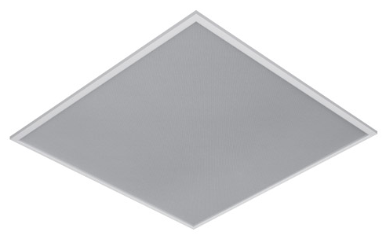 | LED panel s mikroprizmatickým krytem, bíle lakovaný (RAL 9003) hlinikový rámeček
D1 | dřevovláknitý podhled | Zavěšené asymetrické LED svítidlo (1x47 W, 6200 L, Ra 80, 4000K) | závěsné |  | 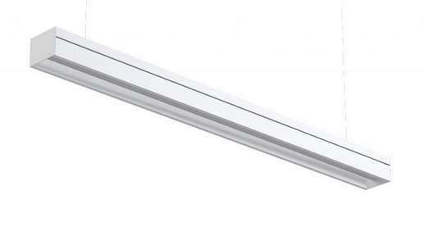 | Liniové LED svítidlo. interiérové, designové svítidlo s účinností 95%; těleso z eloxovaného hliníku. Asymetrická optika je určena pro osvětlení tabulí. S mřížkou redukující činitel oslnění lze použít i pro osvětlení sportovišť. Barva svítidla přírodní eloxovaný hliník. s opálovým difuzorem
D2 | omítka, AL podhled | Zavěšené LED svítidlo, l=120, 4K6 840 (1x26 W, 4341 lm, Ra 80, 4000K) | závěs. a zápust. |  |  | Liniové LED svítidlo. interiérové, designové svítidlo s účinností 95%; těleso z eloxovaného hliníku. Asymetrická optika je určena pro osvětlení tabulí. S mřížkou redukující činitel oslnění lze použít i pro osvětlení sportovišť. Barva svítidla přírodní eloxovaný hliník. s opálovým difuzorem
E1 | ŽB, omítka | Přisazené LED svítidlo, IP44, D400, (1x 18 W, 1920 lm, Ra 80, 4000K) | přisazené |  | 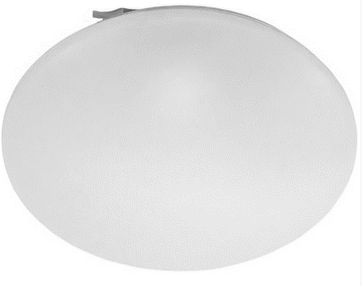 | Kruhové přisazené LED svítidlo s plastovým krytem - IP44. Bíle lakovaný (RAL 9003) ocelový plech. Opálový PMMA kryt.
F1 | nábytek | Svítidlo LED podlinka (1x 14 W, 1500 lm, Ra 80, 4000K) | přisazené |  | 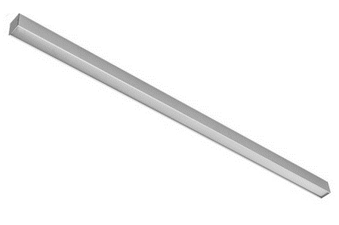 | Tenké svítidlo 24x45x605mm, eloxovaný hliníkový profil je možné nahradit odpovídající led páskem v liště s opálovým krytem v celé délce kuch. linky
G1 | dřevěný a dřevovláknitý podhled | Zapuštěné LED svítidlo, reflektor s čočkami 50° (16 W, 2300 lm, Ra 80, 4000K) | zápustné |  | 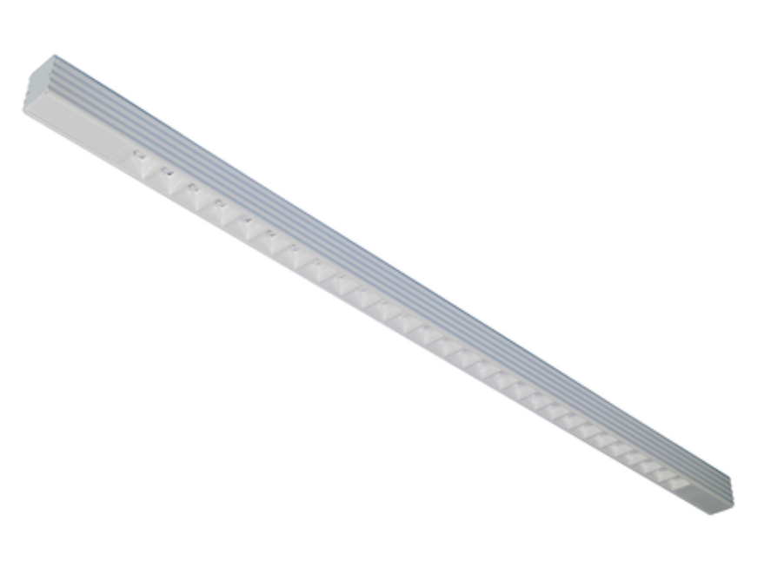 | subtilní liniové svítidlo, eloxovaný hliník
G2 | dřevovláknitý podhled | Zapuštěné LED svítidlo, reflektor s čočkami 50° (22 W, 3000 lm, Ra 80, 4000K) | zápustné |  |  | subtilní liniové svítidlo, eloxovaný hliník
G3 | AL podhled | Zapuštěné LED svítidlo, reflektor s čočkami 50° (52 W, 7000 lm, Ra 80, 4000K) | zápustné |  |  | subtilní liniové svítidlo, eloxovaný hliník
G4 | omítka | Přisazené LED svítidlo, bílý reflektor s čočkami 50° (23 W, 3400 lm, Ra 80, 4000K) | přisazené |  |  | subtilní liniové svítidlo, eloxovaný hliník
H1 | omítka | Přisazené kruhové LED svítidlo, opalový difusor (46W, 5900 lm) | přisazené |  |  | LED downlight stropní kruhové svítidlo včetně elektronického předřadníku ▪ verze přímého-nepřímého osvětlení DN vytváří na stropě umocňující světelný efekt ▪ těleso svítidla z lakovaného ocelového plechu ▪ volitelné barevné provedení ▪ opálový kryt z PMMA nebo mikroprismy ▪ střední dimenzovaná životnost svítidla 50 000h L80/B20 při Ta = 25°C ▪ barevná odchylka MacAdam 3 SDCM ▪ pro stropní montáž ▪ rozptylový ochranný kryt nepřímého vyzařování, průměr 400mm
H2 | omítka | Přisazené kruhové LED svítidlo, opalový difusor (136W, 18205 lm) | přisazené |  |  | LED downlight stropní kruhové svítidlo včetně elektronického předřadníku ▪ verze přímého-nepřímého osvětlení DN vytváří na stropě umocňující světelný efekt ▪ těleso svítidla z lakovaného ocelového plechu ▪ volitelné barevné provedení ▪ opálový kryt z PMMA nebo mikroprismy ▪ střední dimenzovaná životnost svítidla 50 000h L80/B20 při Ta = 25°C ▪ barevná odchylka MacAdam 3 SDCM ▪ pro stropní montáž ▪ rozptylový ochranný kryt nepřímého vyzařování, průměr 940mm
J | AL podhled | Zapuštěné náklopné LED svítidlo, vyzařování 36° (14 W, 2000 lm) | zápustné |  | 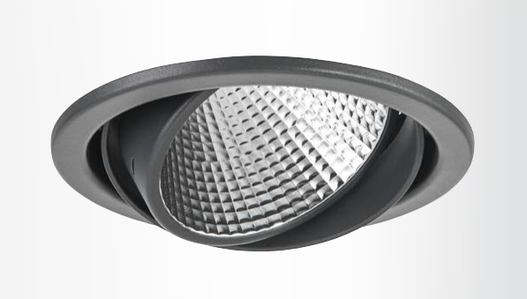 | LED směrová svítidla vestavné kruhové svítidlo včetně předřadníku ▪ možnost vyklopení do všech směrů až 30° ▪ konstrukce z ocelové- ho plechu a hliníkového profilu ▪ volitelné barevné provedení ▪ rychlá montáž bez použití nářadí ▪ kvalitní hliníkové reflektory s vysokou účinností ▪ vhodné také pro montáž do zalévacího pouzdra ▪ střední dimenzovaná životnost svítidla 50 000h L70/B50 při Ta = 25°C ▪ barevná odchylka MacAdam 3 SDCM
 | omítka | Přisazené LED svítidlo (14 W, 2000 lm) | přisazené |  | 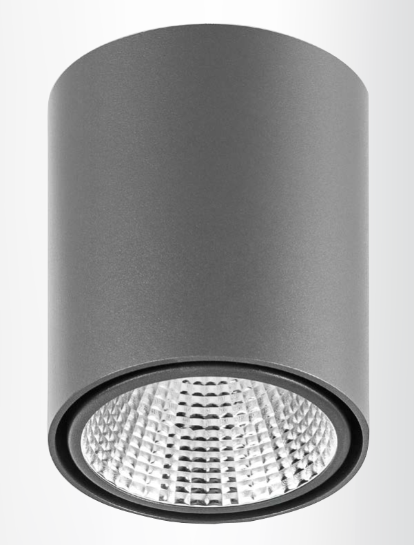 | www.DEOS.cz S800cCCI114FL S800.1x14W, COB-14W, refl.FLOOD-36°, 4000K/80+ (2000 lm; 14.0 W; 1xCOB 14W/4000K/80+ G6)
Z14 | ŽB | Průmyslové LED svítidlo, IP65, (1x 32 W, 4400 lm, Ra 80, 4000K) | zavěšené | 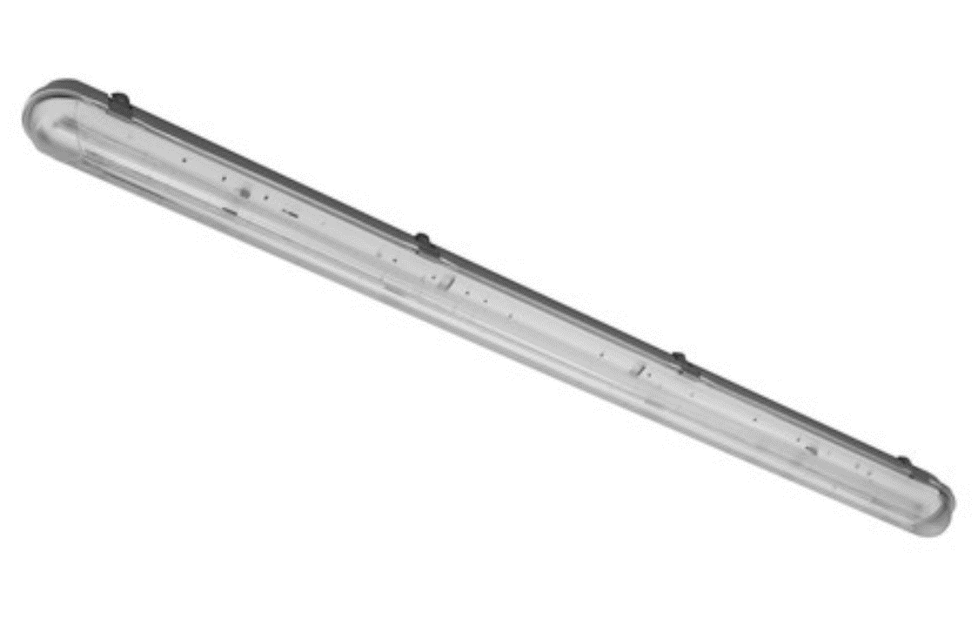
Z15 | ŽB | Průmyslové LED svítidlo, IP65, (1x 40 W, 7500 lm, Ra 80, 4000K) | přisazené
Z18 | dřevovláknitý podhled | Přisazené LED liniové svítidlo, IK 10, l=1,8m, DALI (1x 39 W, 6874 lm, Ra 80, 4000K) | přisazené |  |  | Liniové LED svítidlo. interiérové, designové svítidlo s účinností 95%; těleso z eloxovaného hliníku. Asymetrická optika je určena pro osvětlení tabulí. S mřížkou redukující činitel oslnění lze použít i pro osvětlení sportovišť. Barva svítidla přírodní eloxovaný hliník. spojované do linií, nárazuvzdorné
Z23 | dřevovláknitý podhled | Zavěšené LED svítidlo, UGR19, l=1,2m (1x 33 W, 2800 lm, Ra 80, 4000K) | závěsné |  |  | Liniové LED svítidlo. interiérové, designové svítidlo s účinností 95%; těleso z eloxovaného hliníku. Asymetrická optika je určena pro osvětlení tabulí. S mřížkou redukující činitel oslnění lze použít i pro osvětlení sportovišť. Barva svítidla přírodní eloxovaný hliník. s opálovým difuzorem
Z24 | KZS | Nástěnné LED venkovní svítidlo, min. IP44 (min.2500 lm, Ra 80, 4000K) | nástěnné |  | 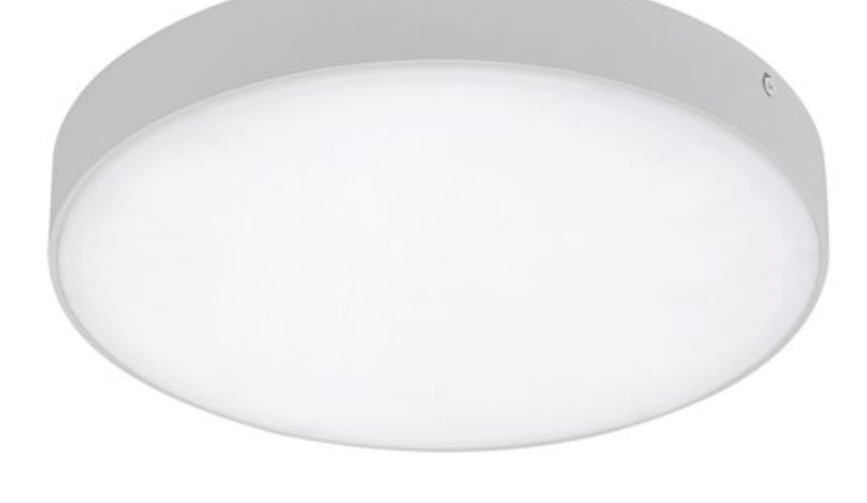 | Kruhové svítidlo s opálovým difuzorem, !!! požadavek na minimální tloušťku
Z25 | omítka | Nástěnné LED svítidlo, opálový difusor (min.2500 lm, Ra 80, 4000K) | nástěnné |  |  | Kruhové svítidlo s opálovým difuzorem, !!! požadavek na minimální tloušťku
Z26 | KZS podhled | Zapuštěné LED venkovní svítidlo, min. IP44 (min.2500 lm, Ra 80, 4000K) | zápustné |  |  | zápusné svítidlo do venkovného zateplení, kruhové průměr 300mm, bílý rámeček
Z27 | KZS podhled | Zapuštěné LED liniové venkovní svítidlo, min. IP44 (min.2500 lm, Ra 80, 4000K) | zápustné |  |  | liniové zápustné svítidlo v podhledu exteriéru, rozměrové parametry odpovídají G3

 | pozn.: konkrétní výkonová specifkace bude upravena na základě konečných odsouhlasených modelů (AD) a přepočítání osvětlení daným výrobcem

